1GD-FR-0020
 |  |  |  |  |  |  | PROCESO DE GESTIÓN DOCUMENTAL |  |  |  |  |  |  |  |  | POLICÍA NACIONAL
Código:1GD-FR-0020
Fecha: 04/07/2018 |  |  |  |  |  |  | DIAGNÓSTICO INTEGRAL PARA LOS ARCHIVOS DE LA POLICÍA NACIONAL
Versión: 0

CIUDAD: Bogotá D.C |  |  |  |  |  |  |  |  |  | FECHA ELABORACIÓN DEL DIAGNÓSTICO: |  |  |  |  |  |  | 21 |  | 3 |  |  | 2024
RESPONSABLE DEL DILIGENCIAMIENTO:
A. IDENTIFICACIÓN
CÓDIGO Y NOMBRE DE LA UNIDAD: 7,1 OFICINA DE TECNOLOGÍAS DE LA INFORMACIÓN Y LAS COMUNICACIONES
FECHA DE CREACIÓN DE LA UNIDAD: 07 DE SEPTIEMBRE DE 2001 |  |  |  |  |  |  |  |  |  | ACTO ADMINISTRATIVO DE CREACIÓN DE LA UNIDAD: RESOLUCION 3255 DEL 07-09-2001
DIRECCIÓN DE LA UNIDAD: Carrera 59 26-21 CAN |  |  |  |  |  |  |  |  |  | ACTO ADMINISTRATIVO VIGENTE DE LA UNIDAD: RESOLUCION 0259 DEL 25/01/2023
CORREO ELECTRÓNICO DE LA UNIDAD: oftic.jefat@policia.gov.co |  |  |  |  |  |  |  |  |  | TELÉFONO: 5159000 IP 9140 |  |  |  |  |  |  |  | IP: 9140
A.1 DIRECTOR, COMANDANTE O JEFE DE LA UNIDAD:
NOMBRE:
GRADO: |  |  | TENIENTE CORONEL
CARGO: |  |  | JEFE OFICINA DE TECNOLOGÍAS DE LA INFORMACIÓN Y LAS COMUNICACIONES
TIEMPO EN EL CARGO: |  |  |  | 0 años - 0 meses- 17 días
A.2 ADMINISTRACIÓN DEL ARCHIVO
Jefe Grupo de Gestión Documental
NOMBRES Y APELLIDOS: |  |  |  |  |  |  |  |  |  | CAPACITACIÓN O CURSOS EN GESTIÓN DOCUMENTAL Y ARCHIVÍSTICA
GRADO: |  |  |  |  |  |  |  |  |  | 1 | CURSO ORGANIZACION DE ARCHIVOS DE GESTION - SENA
CARGO: JEFE GESTIÓN DOCUMENTAL |  |  |  |  |  |  |  |  |  | 2
TIEMPO EN EL PROCESO DE GESTIÓN DOCUMENTAL (Años, Meses, Días) 0 AÑOS, 0 MESES, 20 DIAS |  |  |  |  |  |  |  |  |  | 3
TIEMPO EN LA INSTITUCIÓN (Años, Meses, Días) 18 AÑOS, 03 MESES, 14 DIAS |  |  |  |  |  |  |  |  |  | 4
CORREO INSTITUCIONAL |  |  |  |  |  |  |  |  |  | 5
No. CELULAR |  |  |  |  |  |  |  |  |  | 6
No IP DE LA OFICINA Y/O GRUPO 9910 |  |  |  |  |  |  |  |  |  | 7
CONDICIÓN MÉDICO LABORAL: |  |  |  |  |  |  |  |  |  | 8
Funciones del Jefe Grupo de Gestión Documental
1 | Supervisar el trámite en las ventanillas únicas de la documentación oficial a través de mecanismos para que se garantice el manejo expedito y controlado de la correspondencia.
2 | Verificar el cumplimiento a los lineamientos del proceso de gestión documental, respecto al control de registros para que se ejecuten las directrices y regulaciones de los entes competentes.
3 | Supervisar la ejecución del procedimiento archivo central con el fin de garantizar la disponibilidad e integridad de los activos de información para la consulta.
4 | Proyectar las modificaciones o actualizaciones de las tablas de retención documental cuando se requiera, para el trámite respectivo ante el comité de archivo de la unidad.
5 | Aplicar, implementar y solicitar modificaciones a las tablas de retención documental en las dependencias que conforman la unidad.
6 | Brindar la información que corresponda de acuerdo a la naturaleza del cargo, a quien la requiera, siguiendo los lineamientos de la normativa establecida.
7 | Implementar el sistema de gestión integral de acuerdo con los lineamientos institucionales, efectuando mejora continua en los procesos que lo requieran.
8 | Realizar las actividades establecidas en la gestión documental, aplicando la normativa vigente
Responsable Archivo Central
NOMBRES Y APELLIDOS: |  |  |  |  |  |  |  |  |  | CAPACITACIÓN O CURSOS EN GESTIÓN DOCUMENTAL Y ARCHIVÍSTICA
GRADO: |  |  |  |  |  |  |  |  |  | 1 | Curso básico de producción de documentos- SENA
CARGO: AUXILIAR DE ARCHIVO |  |  |  |  |  |  |  |  |  | 2 | Curso producción de documentos administrativos- SENA
TIEMPO EN EL PROCESO DE GESTIÓN DOCUMENTAL |  |  |  |  |  |  |  |  |  | 3
TIEMPO EN LA INSTITUCIÓN |  |  |  |  |  |  |  |  |  | 4
CORREO INSTITUCIONAL: |  |  |  |  |  |  |  |  |  | 5
No. CELULAR: |  |  |  |  |  |  |  |  |  | 6
No IP DE LA OFICINA Y/O GRUPO: 9910 |  |  |  |  |  |  |  |  |  | 7
CONDICIÓN MÉDICO LABORAL: |  |  |  |  |  |  |  |  |  | 8
Funciones del Responsable Archivo Central
1 | Responder por la adecuación y organización del archivo de la unidad, siguiendo los parámetros institucionales para su información
2 | Controlar el almacenamiento, rotación y préstamo para consulta o trámite del acervo documental del archivo de la unidad.
3 | Suministrar información confiable y oportuna a los usuarios.
4 | Responder por la integridad, autoridad, veracidad y fidelidad de la información del patrimonio documental de la unidad.
5 | Las demás que le sean asignadas de acuerdo con la ley, los reglamentos o la naturaleza de su cargo
TALENTO HUMANO
GRADO | APELLIDOS Y NOMBRES |  |  |  |  | CÉDULA | CARGO ACTUAL | No. De Celular | TIEMPO DE SERVICIO EN LA UNIDAD |  |  | TIEMPO EN EL PROCESO DE GESTIÓN DOCUMENTAL |  |  | NIVEL ACADÉMICO |  |  |  |  | CONDICIÓN MÉDICO LABORAL
 |  |  |  |  |  |  |  |  | Años | Meses | Días | Años | Meses | Días
 |  |  |  |  |  |  | JEFE GESTION DOCUMENTAL |  | 1 | 5 | 9 | 0 | 0 | 20 | TÉCNICO
 |  |  |  |  |  |  | AUXILIAR DE ARCHIVO |  | 1 | 10 | 11 | 0 | 2 | 1 | TECNOLOGO
A.3 NIVEL Y TIPO DE ARCHIVO
NIVEL DE LA UNIDAD |  |  |  |  |  | Asesor |  | Control |  | Operativo |  |  |  | Administrativo |  |  |  |  | Docente
 |  |  |  |  |  | X
JURISDICCIÓN |  |  |  |  |  | Dirección |  |  | Oficina Asesora |  |  | Región |  | Metropolitana |  | Departamento |  |  | Escuela de Policía |  |  |  | Centro de Instrucción
 |  |  |  |  |  |  |  |  | X
MISIÓN DE LA UNIDAD |  |  |  |  |  | La Oficina de Tecnologías de la Información y las Comunicaciones, tiene como misión asesorar, promover el desarrollo y la gestión estratégica de las tecnologías de la información y las comunicaciones, con el propósito de contribuir en el fortalecimiento y sostenibilidad de las capacidades tecnológicas para la transformación digital del servicio de policía. Además de las funciones que le señalen las disposiciónes legales y reglamentarias.
SISTEMA DE ARCHIVO |  |  |  |  |  | Centralizado |  |  |  |  |  |  | Descentralizado
 |  |  |  |  |  | X
CLASES DE ARCHIVOS |  |  |  |  |  | Archivo de Gestión |  | Archivo de Central |  | Archivo Intermedio |  |  | Archivo Histórico |  |  | Número de Depósitos
 |  |  |  |  |  | X |  | X |  |  |  |  |  |  |  | 1
NUMERO DE DEPENDENCIAS |  |  |  |  |  | Operativas |  |  |  |  |  |  |  | Administrativas
 |  |  |  |  |  | N/A |  |  |  |  |  |  |  | 15
SERVICIOS QUE PRESTA |  |  |  |  |  | EL GRUPO DE GESTIÓN DOCUMENTAL - ARCHIVO CENTRAL PRESTA LOS SIGUIENTES SERVICIOS
 |  |  |  |  |  | 1 | Asesorías y Acompañamientos |  |  |  |  | Periodicidad |  | Anual | Cantidad |  | 15 | Origen |  | Interno
 |  |  |  |  |  | 2 | Respuesta Derechos de Petición |  |  |  |  |  |  | Anual |  |  | ∞ |  |  | Interno Y Externo
 |  |  |  |  |  | 3 | Prestamos y Consultas de Documentos |  |  |  |  |  |  | Anual |  |  | 2 |  |  | Interno Y Externo
 |  |  |  |  |  | 4 | Requerimientos / Solicitudes |  |  |  |  |  |  | Semestral |  |  | ∞ |  |  | Interno Y Externo
 |  |  |  |  |  | 5 | Transferencias Documentales |  |  |  |  |  |  | Trimestral |  |  | 4 |  |  | Interno
 |  |  |  |  |  | PROCESOS TÉCNICOS DE REPROGRAFÍA DESARROLLADOS
 |  |  |  |  |  | DIGITALIZACIÓN | Unidad de Conservación | Periodicidad | Cantidad | MICROFILMACIÓN |  |  | Soporte |  |  |  | Periodicidad |  |  | Cantidad
 |  |  |  |  |  |  | No aplica | No Aplica | No aplica |  |  |  | No aplica |  |  |  | No aplica |  |  | No aplica
 |  |  |  |  |  |  | Almacenamiento y Administración
...
 |  |  |  |  |  |  | No |  |  | No |  |  |  | Interno Y Externo |  |  |  | Si
B.5 EQUIPOS Y ENSERES
Accesorio |  |  |  |  |  |  |  | Cantidad | Accesorio |  |  |  |  | Cantidad | Accesorio |  |  |  |  |  |  | Cantidad
Cuenta con extintores CO2 (cuantos): |  |  |  |  |  |  |  | 0 | Termohigrómetros |  |  |  |  | 2 | Puestos de Trabajo |  |  |  |  |  |  | 2
Cuenta con extintores Multipropósito(cuantos): |  |  |  |  |  |  |  | 4 | Equipos de Computo |  |  |  |  | 2 | Teléfonos |  |  |  |  |  |  | 1
Cuenta con extractores de aire (cuantos): |  |  |  |  |  |  |  | 0 | Escáneres |  |  |  |  | 2 | Unidades de Conservación (Cajas) |  |  |  |  |  |  | 512
Cuenta con sensores de movimiento: |  |  |  |  |  |  |  | 0 | Impresoras |  |  |  |  | 1 | Unidades de Conservación (Carpetas) |  |  |  |  |  |  | 3080
Deshumidificadores |  |  |  |  |  |  |  | 0 | Fotocopiadoras |  |  |  |  | 1 | Equipos de Microfilmación |  |  |  |  |  |  | 0
Otros, cuales?
EVIDENCIA FOTOGRÁFICA
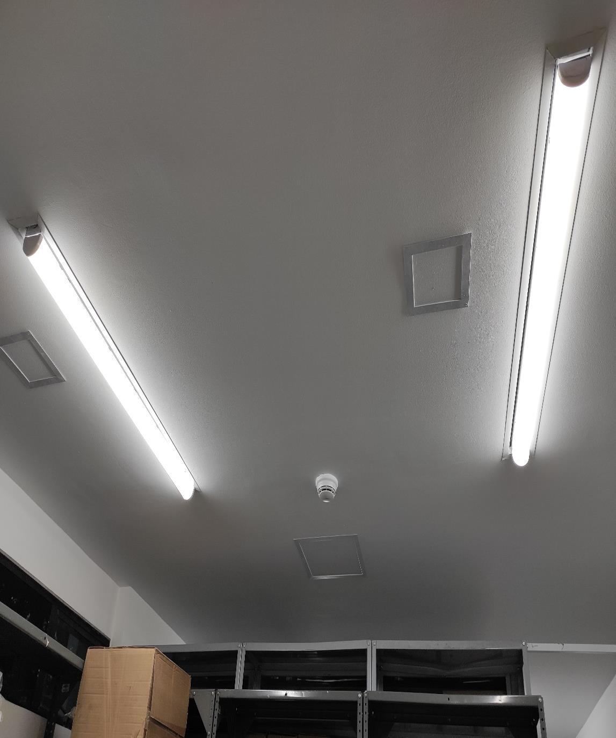
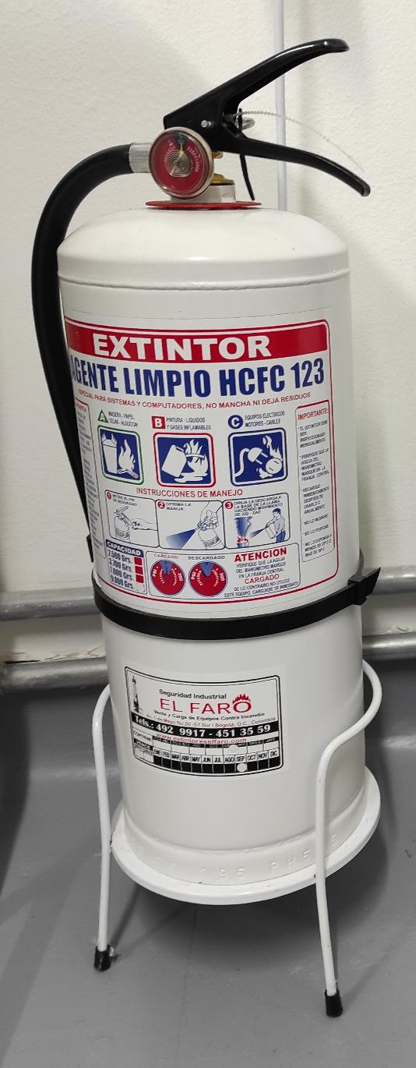
SE DEBERÁ ANEXAR FOTOGRAFÍAS QUE DEN CUANTA DE LAS CONDICIONES TÉCNICAS MÍNIMAS QUE PRESENTA LA ESTRUCTURA DEL ARCHIVO, EQUIPAMIENTO Y MOBILIARIO, ESTANTERÍA, SEÑALÉTICA Y SEGURIDAD, LAS ÁREAS COLINDANTES Y EL ESTADO DE LA INFORMACIÓN ADMINISTRADA POR LA UNIDAD
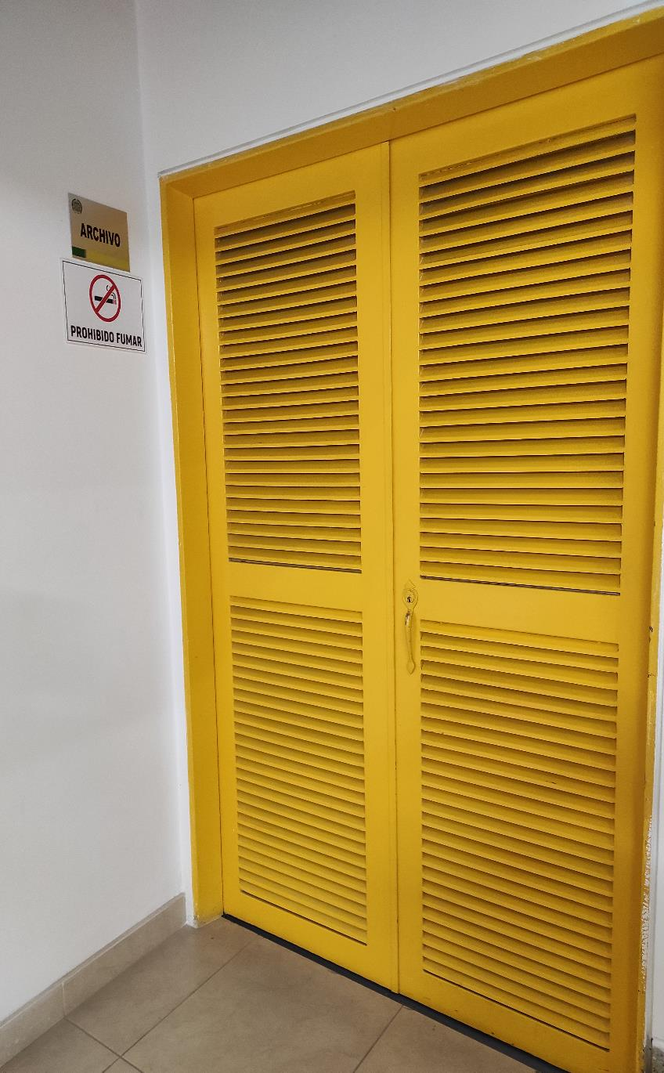
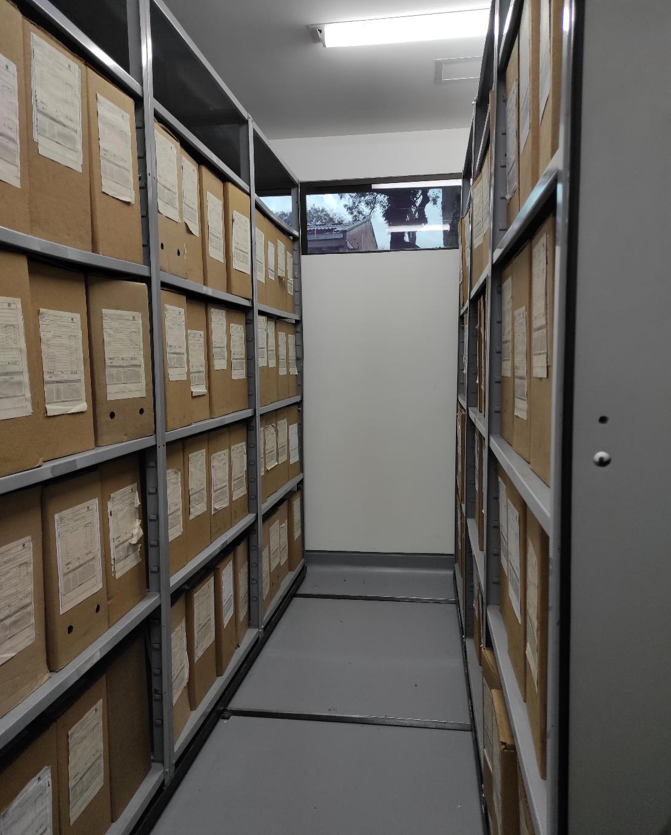
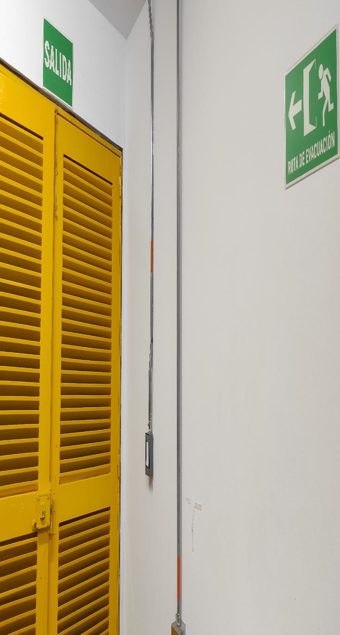

C. CARACTERÍSTICAS DE LA DOCUMENTACIÓN
IDENTIFICACIÓN DEL FONDO ACUMULADO O DOCUMENTAL
UNIDAD POLICIAL |  |  |  |  |  |  |  |  |  |  | DEPENDENCIA PRODUCTORA:
ACERVO DOCUMENTAL
Fechas Extremas Acervo Documental |  |  |  |  |  | Cantidades de Unidades de Conservación Cajas |  | Cantidad Soporte Documental
Fecha Inicial |  | dia: 01 | mes: 01 | año: 2020 |  | 110 |  | Archivo de Gestión | Papel (carpetas) | Análogo | Digital | Planos | Libros | Videos | Fotografías |  | Cintas |  | Microfilmes |  | Magnéticos y ópticos |  | Pergaminos
fecha final |  | dia: 12 | mes: 12 | año: 2023 |  |  |  |  | 195 | 0 | 0 | 0 | 0 | 0 | 0 |  | 0 |  | 0 |  | 0 |  | 0
Fecha Inicial |  | dia: 10 | mes: 12 | año: 1987 |  | 402 |  | Archivo Central | Papel (carpetas) | Análogo | Digital | Planos | Libros | Videos | Fotografías |  | Cintas |  | Microfilmes |  | Magnéticos y ópticos |  | Pergaminos
fecha final |  | dia: 31 | mes: 12 | año: 2018 |  |  |  |  | 2831 | 0 | 0 | 0 | 25 | 0 | 0 |  | 0 |  | 0 |  | 0 |  | 0
Fecha Inicial |  | dia: | mes: | año: |  |  |  | Archivo Intermedio | Papel (carpetas) | Análogo | Digital | Planos | Libros | Videos | Fotografías |  | Cintas |  | Microfilmes |  | Magnéticos y ópticos |  | Pergaminos
fecha final |  | dia: | mes: | año: |  |  |  |  | 0 | 0 | 0 | 0 | 0 | 0 | 0 |  | 0
...
C2. INSTRUMENTOS ARCHIVÍSTICOS
 |  | Elija la opción correspondiente, de acuerdo al archivo que se encuentre administrando |  |  | SI | NO | Causa |  |  |  | Papel (carpetas) | Análogo | Digital | Planos | Libros | Videos | Fotografías |  | Cintas | Pergaminos | Microfilmes |  | Magnéticos y ópticos
 |  |  |  |  |  |  |  | SI | NO | Número y Fecha del Acta
2009 |  | Archivo Central |  |  | X |  | CARECER DE VALOR SECUNDARIO Y CUMPLIR TIEMPO DE RETENCIÓN DOCUMENTAL | X |  | ACTA 1388 DEL 31-10-2016 | X

EVIDENCIA FOTOGRÁFICA
SE DEBERÁ ANEXAR FOTOGRAFÍAS QUE DEN CUENTA DE LA ELIMINACIÓN DOCUMENTAL REALIZADA
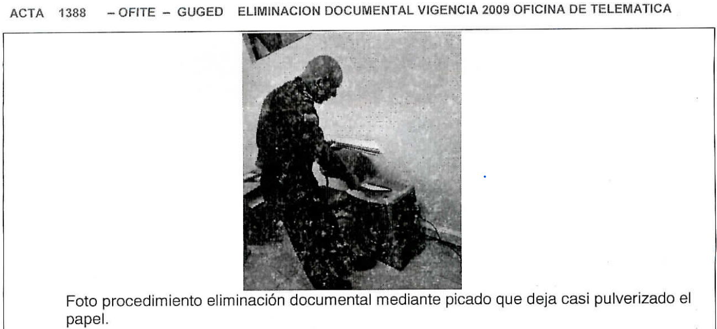

PÉRDIDA DE INFORMACIÓN
Vigencia |  | Clase de Archivo |  |  | Se ha presentado pérdida de información |  |  |  |  |  |  |  |  |  |  | Se dejo precedente de la pérdida (Informe de Novedades, inventarios, actas de comité, etc.) |  |  |  |  | Especifique la cantidad de información pérdida en la unidad, en metros lineales (correspondiente a 4 cajas por metro lineal)
 |  | Elija la opción correspondiente, de acuerdo al archivo que se encuentre administrando |  |  | SI | NO | Causa
 |  |  |  |  |  |  |  |  |  |  |  |  |  |  |  | SI | NO | Número y fecha del soporte generado
2008 AL 2012 |  | Archivo Central |  |  | X |  | INADECUADA ADMINISTRACIÓN DOCUMENTAL |  |  |  |  |  |  |  |  | X |  | COMUNICADO OFICIAL S-2014-139889-DIPON DEL 15-12-2014 |  |  | 1,5 (62 CARPETAS DE TODAS LAS VIGENCIAS)

EVIDENCIA FOTOGRÁFICA
...
B. Inspección y mantenimiento de sistemas de almacenamiento e instalaciones físicas |  |  |  |  |  |  | Archivo Central |  |  | Inpección y Mantenimiento: * Evaluar periódicamente el estado de conservación de los materiales constructivos de las instalaciones o edificio, estantería y mobiliario. * Identificar factores de alteración, redes de energía, conducción de agua, materiales inflamables, focos de suciedad o materiales que acumulen polvo o mugre. * Identificar, reportar y gestionar el mantenimiento, reparación o renovación de las instalaciones o mobiliario. |  |  | Informe de Actividades
C. Saneamiento ambiental, limpieza de documentos y áreas de trabajo, desinfección, desratización y desinsectación |  |  |  |  |  |  | Archivo Central |  |  | Limpieza, Desinfección, Control de Plagas: • Identificar las fuentes de polvo y/o suciedad y realizar las actividades necesarias para corregir esa situación. • Adoptar medidas de seguridad industrial para los funcionarios. • Identificar los focos de contaminación biológica y entradas de agentes bióticos y corregir esa situación. • Evaluar el estado de conservación de la documentación. grados de deterioro y actividad del agente contaminante según los parámetros indicados en el programa. • Aislar el material contaminado según los parámetros indicados en el programa. • Realizar el tratamiento y/o mantenimiento individual sobre la documentación, mobiliario, elementos de trabajo, entre otros; así como los procedimientos de desratización desinsectación y demás actividades de limpieza y control, con productos y procedimientos técnicos según los parámetros indicados en el programa. • Instalar elementos de protección contra plagas en los espacios como por ejemplo: rejillas, mallas, anjeos, Etc., en caso de evidenciar la necesidad. |  |  | Informe de Actividades
D. Monitoreo y control de condiciones ambientales |  |  |  |  |  |  | Archivo Intermedio |  |  | Control de Condiciones Ambientales: * Evaluar y controlar el entorno climático y microclimático: luz, temperatura, humedad relativa, ventilación y contaminantes atmosféricos para proteger la documentación y adoptar medidas correctivas según los parámetros indicados en el programa. * Realizar los registros de mediciones de control ambiental según los parámetros indicados en el programa. * Utilizar filtros de control UV, persianas, ventiladores, sistemas naturales o artificiales de climatización, filtros de polvo, utilización de los instrumentos necesarios para el desarrollo del control ambiental. |  |  | Informe de Actividades
E. Almacenamiento y re-almacenamiento |  |  |  |  |  |  | Archivo Central |  |  | Actividades sobre el material para la producción documental y almacenamiento. * Adquirir unidades que respondan a las necesidades particulares * Realizar las actividades correctivas de reemplazo de las unidades de conservación que presenten un desgaste o deterioro considerable que pongan en riesgo la conservación de la documentación según los parámetros indicados en el programa. * Establecer parámetros para la compra de unidades de conservación y demás elementos teniendo en cuenta material y soporte documental (dimensiones, resistencia de los materiales, diseño de las unidades, recubrimiento interno, acabados, etc.), compra, adecuación y mantenimiento de unidades de almacenamiento y conservación que cumplan con los estándares de calidad establecidos por el Archivo General de la Nación. |  |  | Informe de Actividades - Acta de Sencibilización
F. Prevención de emergencias y atención de desastres. |  |  |  |  |  |  | Archivo Central |  |  | Sensibilización, prevención de emergencias y atención de desastres en archivos. * Elaborar el plan de atención de emergencias y atención de desastres para archivos y reacción en caso de siniestros. + Sensibilizar al personal de la unidad respecto a los diferentes procedimientos a realizarse respecto a la conservación del patrimonio documental en el evento de una emergencia natural o antropogénica según los parámetros indicados en el programa. * Aplicar los procedimientos más adecuados sobre la documentación, en el evento de presentarse emergencias o desastres naturales o antropogénicos, según los parámetros indicados en el programa. |  |  | Informe de actividades y acta de sensibilización
PLAN DE CONSERVACIÓN PREVENTIVA
Programa |  |  |  |  |  |  | Clase de Archivo |  |  | Actividad |  |  | Evidencia
A. Preservación digital a largo plazo |  |  |  |  |  |  | Archivo Central |  |  | Preservación de la información digital a largo plazo. * Las unidades de la Policía que tengan el deber de preservar la información digital o electrónica en bases de datos o similares, deberán estandarizar los procedimientos de uso y conservación de la misma según lo dispuesto por OFITE, con el propósito de asegurar la preservación en el tiempo de la información digital o electrónica, independientemente de la forma o almacenamiento en el que se encuentre. * Realizar procedimientos de respaldo de la información digital o electrónica, back up o migración según los parámetros indicados en el programa. * El manejo y disposición de la información electrónica y/o digital debe cumplir con los parámetros técnicos y de seguridad y exigidos por parte del Archivo General Nacional (AGN), normas técnicas colombianas (NTC) o normas ISO internacionales. |  |  | Informe de Actividades
EVIDENCIA FOTOGRÁFICA
SE DEBERÁ ANEXAR FOTOGRAFÍAS QUE DEN CUENTA DE LAS CONDICIONES DE ORGANIZACIÓN, ADMINISTRACIÓN, CUSTODIA Y CONSERVACIÓN DE LOS ACERVOS DOCUMENTALES
Plan de conservación de preventiva
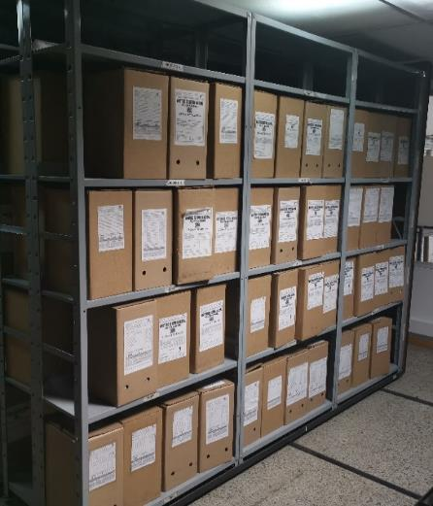
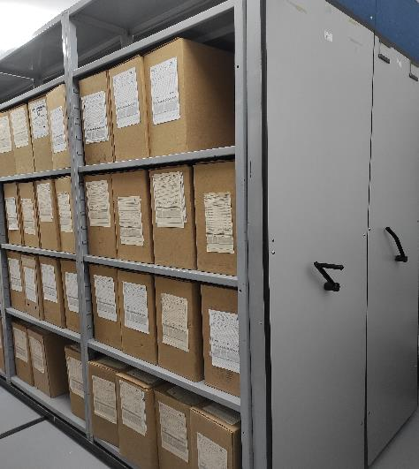

Fecha de Elaboración |  |  |  | 21 | 3 | 2024 |  | Fecha de Elaboración |  | 21 | 3 | 2024
Diagnostico Elaborado por: |  |  |  |  |  |  |  | Jefe Grupo de Gestión Documental
 |  |  |  | Grado Nombres y Apellidos |  |  |  |  |  | Grado Nombres y Apellidos

Firma |  |  |  |  |  |  |  | Firma

